Literal A
Vertices | id | Lat | Lon | Txt | Arcos |  |  |  |  |  | Rutas
A | 0 | 0 | 0 | 0,0,0 | Origen | Id Origen | Fin | Id Fin | Peso | Txt | Desde A |  | Desde B |  | Desde C
B | 1 | 0 | 0 | 1,0,0 | A | 0 | D | 3 | 40 | 0,3,40 | Id | Vertice | Id | Vertice | Id | Vertice
C | 2 | 0 | 0 | 2,0,0 | B | 1 | E | 4 | 41 | 1,4,41 | 0 | A | 1 | B | 2 | C
D | 3 | 0 | 0 | 3,0,0 | C | 2 | F | 5 | 25 | 2,5,25 | 3 | D | 4 | E | 5 | F
E | 4 | 0 | 0 | 4,0,0 | D | 3 | A | 0 | 40 | 3,0,40 | 7 | H | 3 | D | 8 | I
F | 5 | 0 | 0 | 5,0,0 | D | 3 | G | 6 | 25 | 3,6,25 | 6 | G | 7 | H | 10 | K
G | 6 | 0 | 0 | 6,0,0 | D | 3 | H | 7 | 15 | 3,7,15 | 9 | J | 6 | G | 13 | N
H | 7 | 0 | 0 | 7,0,0 | E | 4 | D | 3 | 15 | 4,3,15 | 12 | M | 9 | J | 17 | R
I | 8 | 0 | 0 | 8,0,0 | E | 4 | H | 7 | 45 | 4,7,45 | 15 | P | 12 | M | 16 | Q
J | 9 | 0 | 0 | 9,0,0 | E | 4 | F | 5 | 15 | 4,5,15 | 16 | Q | 15 | P
K | 10 | 0 | 0 | 10,0,0 | E | 4 | B | 1 | 41 | 4,1,41 |  |  | 16 | Q
L | 11 | 0 | 0 | 11,0,0 | F | 5 | E | 4 | 15 | 5,4,15
M | 12 | 0 | 0 | 12,0,0 | F | 5 | H | 7 | 45 | 5,7,45 | Costo | 136 | Costo | 152 | Costo | 143
N | 13 | 0 | 0 | 13,0,0 | F | 5 | I | 8 | 25 | 5,8,25
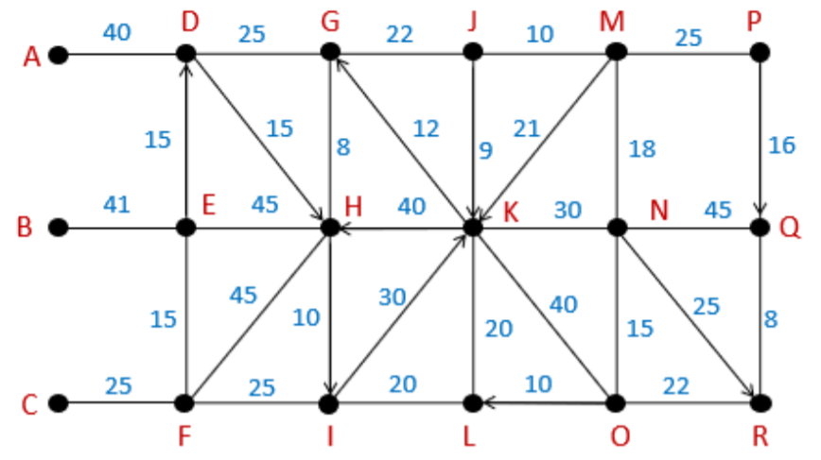
O | 14 | 0 | 0 | 14,0,0 | F | 5 | C | 2 | 25 | 5,2,25
P | 15 | 0 | 0 | 15,0,0 | G | 6 | J | 9 | 22 | 6,9,22
Q | 16 | 0 | 0 | 16,0,0 | G | 6 | H | 7 | 8 | 6,7,8
R | 17 | 0 | 0 | 17,0,0 | G | 6 | D | 3 | 25 | 6,3,25
 |  |  |  |  | H | 7 | G | 6 | 8 | 7,6,8
 |  |  |  |  | H | 7 | K | 10 | 40 | 7,10,40
 |  |  |  |  | H | 7 | I | 8 | 10 | 7,8,10
 |  |  |  |  | H | 7 | F | 5 | 45 | 7,5,45
 |  |  |  |  | H | 7 | E | 4 | 45 | 7,4,45
 |  |  |  |  | I | 8 | K | 10 | 30 | 8,10,30
 |  |  |  |  | I | 8 | L | 11 | 20 | 8,11,20
 |  |  |  |  | I | 8 | F | 5 | 25 | 8,5,25
 |  |  |  |  | J | 9 | M | 12 | 10 | 9,12,10
 |  |  |  |  | J | 9 | K | 10 | 9 | 9,10,9
 |  |  |  |  | J | 9 | G | 6 | 22 | 9,6,22
 |  |  |  |  | K | 10 | N | 13 | 30 | 10,13,30
 |  |  |  |  | K | 10 | O | 14 | 40 | 10,14,40
 |  |  |  |  | K | 10 | L | 11 | 20 | 10,11,20
 |  |  |  |  | K | 10 | H | 7 | 40 | 10,7,40
 |  |  |  |  | K | 10 | G | 6 | 12 | 10,6,12
 |  |  |  |  | L | 11 | K | 10 | 20 | 11,10,20
 |  |  |  |  | L | 11 | I | 8 | 20 | 11,8,20
 |  |  |  |  | M | 12 | P | 15 | 25 | 12,15,25
 |  |  |  |  | M | 12 | N | 13 | 18 | 12,13,18
 |  |  |  |  | M | 12 | K | 10 | 21 | 12,10,21
 |  |  |  |  | M | 12 | J | 9 | 10 | 12,9,10
 |  |  |  |  | N | 13 | M | 12 | 18 | 13,12,18
 |  |  |  |  | N | 13 | Q | 16 | 45 | 13,16,45
 |  |  |  |  | N | 13 | R | 17 | 25 | 13,17,25
 |  |  |  |  | N | 13 | O | 14 | 15 | 13,14,15
 |  |  |  |  | N | 13 | K | 10 | 30 | 13,10,30
 |  |  |  |  | O | 14 | N | 13 | 15 | 14,13,15
 |  |  |  |  | O | 14 | R | 17 | 22 | 14,17,22
 |  |  |  |  | O | 14 | L | 11 | 10 | 14,11,10
 |  |  |  |  | O | 14 | K | 10 | 40 | 14,10,40
 |  |  |  |  | P | 15 | Q | 16 | 16 | 15,16,16
 |  |  |  |  | P | 15 | M | 12 | 25 | 15,12,25
 |  |  |  |  | Q | 16 | R | 17 | 8 | 16,17,8
 |  |  |  |  | Q | 16 | N | 13 | 45 | 16,13,45
 |  |  |  |  | R | 17 | Q | 16 | 8 | 17,16,8
 |  |  |  |  | R | 17 | O | 14 | 22 | 17,14,22

